Phase 1
Phase (1)
07-12-2019 TO 04/02/2020
Day | Date | Task | Item | خطة الاعداد والمذاكرة لاختبار ادارة المشروعات ( PMP )
1 | 7-Dec-19 | Watching Videos | Framework ch 1+2+3 | خطة الاعداد والمذاكرة لاختبارادارة المشروعات ( PMP ) ● مدة التحضير 90 يوم وهى مدة كافية جدا لو معدل المذاكرة ف اليوم (2-3) ساعة. - الخطة تتكون من ثلاثة مراحل: المرحله الاولى : مذاكرة كل شابتر وحل اسئله بطريقة ( Knowledge Area ) المرحله الثانية : مراجعة ال 49 عملية وحل اسئله بطريقة ( Process Group ) المرحلة الثالثة : حل الامتحانات الكاملة ● طريقة المذاكرة للمرحلة الاولى By Knowledge Area)) 1- مشاهدة فيديو شرح شابتر ال Framework ( مرفق رابط كورس الشرح التفصيلى للمنهج ف اخر شيت ) 2- قراءة الشابتر من البمبوك الاصدار السادس . 3- حل اسئلة على الشابتر ما لا يقل عن 50 سؤال. ( مرفق لينك لكورس الاسئلة ع كل شابتر ) 👇👇👇👇 1- مشاهدة فيديو شرح شابتر ال Scope 2- قراءة الشابتر من البمبوك . 3- حل اسئلة ع الشابتر ما لا يقل عن 50 سؤال . 👇👇👇👇 - استمر بتطبيق هذا الترتيب حتى الانتهاء من كامل المنهج بحيث تتم مذاكرة كل شابتر فى اسبوع وحل 50 سؤال ع كل شابتر. ● طريقة المذاكرة للمرحلة الثانية (By Process Groups ) 1- قراءة عمليات مرحلة البدء من البمبوك . 2- حل اسئلة على مرحلة البدء 👇👇👇👇 1- قراءة عمليات مرحلة التخطيط من البمبوك 2- حل اسئلة على مرحلة التخطيط 👇👇👇👇 - استمر بتطبيق هذا الترتيب حتى الانتهاء من مراجعة ال 49 عملية من البمبوك وحل اسئلة. ● طريقة المذاكرة للمرحلة الثالثة: - - هى مرحلة حل الامتحانات وهى من اهم المراحل ولا بد من حل اكبر عدد من الاسئله من مصادر متعددة ومراجعة الاخطاء والتدريب على حل امتحانات كاملة 200 سؤال للتدريب على الحل تحت ضغط الوقت (مرفق ف الخطة روابط الامتحانات)
2 | 8-Dec-19 | Study Pmbok
3 | 9-Dec-19 |  |  |  | ● مدة التحضير 90 يوم وهى مدة كافية جدا لو معدل المذاكرة ف اليوم (2-3) ساعة.
4 | 10-Dec-19 | Questions & Answers |  |  | - الخطة تتكون من ثلاثة مراحل:
5 | 11-Dec-19 | Rest 1 day |  |  | المرحله الاولى : مذاكرة كل شابتر وحل اسئله بطريقة ( Knowledge Area )
6 | 12-Dec-19 | Watching Videos | Scope ch5 |  | المرحله الثانية : مراجعة ال 49 عملية وحل اسئله بطريقة ( Process Group )
7 | 13-Dec-19 | Study Pmbok |  |  | المرحلة الثالثة : حل الامتحانات الكاملة
8 | 14-Dec-19 | Study Pmbok |  |  | ● طريقة المذاكرة للمرحلة الاولى (By Knowledge Area )
9 | 15-Dec-19 | Questions & Answers |  |  | 1- مشاهدة فيديو شرح شابتر ال Framework ( مرفق رابط كورس الشرح التفصيلى للمنهج ف اخر شيت )
10 | 16-Dec-19 | Rest 1 day |  |  | 2- قراءة الشابتر من البمبوك الاصدار السادس .
11 | 17-Dec-19 | Watching Videos | Schedule ch6 |  | 3- حل اسئلة على الشابتر ما لا يقل عن 50 سؤال. ( مرفق لينك لكورس الاسئلة ع كل شابتر )
12 | 18-Dec-19 |  |  |  | 👇👇👇👇
13 | 19-Dec-19 | Study Pmbok |  |  | 1- مشاهدة فيديو شرح شابتر ال Scope
14 | 20-Dec-19 | Study Pmbok |  |  | 2- قراءة الشابتر من البمبوك .
15 | 21-Dec-19 | Questions & Answers |  |  | 3- حل اسئلة ع الشابتر ما لا يقل عن 50 سؤال .
16 | 22-Dec-19 | Rest 1 day |  |  | 👇👇👇👇
17 | 23-Dec-19 | Watching Videos | Cost ch7 |  | - استمر بتطبيق هذا الترتيب حتى الانتهاء من كامل المنهج بحيث تتم مذاكرة كل شابتر فى اسبوع وحل 50 سؤال ع كل شابتر.
18 | 24-Dec-19 | Study Pmbok |  |  | ● طريقة المذاكرة للمرحلة الثانية (By Process Groups )
19 | 25-Dec-19 | Study Pmbok |  |  | 1- قراءة عمليات مرحلة البدء من البمبوك .
20 | 26-Dec-19 | Questions & Answers |  |  | 2- حل اسئلة على مرحلة البدء
21 | 27-Dec-19 | Rest 1 day |  |  | 👇👇👇👇
22 | 28-Dec-19 | Watching Videos | Quality ch8 |  | 1- قراءة عمليات مرحلة التخطيط من البمبوك
23 | 29-Dec-19 | Study Pmbok |  |  | 2- حل اسئلة على مرحلة التخطيط
24 | 30-Dec-19 | Study Pmbok |  |  | 👇👇👇👇
25 | 31-Dec-19 | Questions & Answers |  |  | - استمر بتطبيق هذا الترتيب حتى الانتهاء من مراجعة ال 49 عملية من البمبوك وحل اسئلة.
26 | 1-Jan-20 | Rest 1 day |  |  | ● طريقة المذاكرة للمرحلة الثالثة:
27 | 2-Jan-20 | Watching Videos | Resource ch 9 | هى مرحلة حل الامتحانات وهى من اهم المراحل ولا بد من حل اكبر عدد من الاسئله ومراجعة الاخطاء والتدريب على حل امتحانات كاملة 200 سؤال للتدريب على الحل تحت ضغط الوقت (مرفق ف الخطة روابط الامتحانات)
28 | 3-Jan-20 | Study Pmbok
29 | 4-Jan-20 | Study Pmbok
30 | 5-Jan-20 | Questions & Answers
31 | 6-Jan-20 | Rest 1 day
32 | 7-Jan-20 | Watching Videos | Communication ch 10
33 | 8-Jan-20 | Study Pmbok
34 | 9-Jan-20 | Study Pmbok
35 | 10-Jan-20 | Questions & Answers
36 | 11-Jan-20 | Rest 1 day
37 | 12-Jan-20 | Watching Videos | Risk ch 11
38 | 13-Jan-20
39 | 14-Jan-20 | Study Pmbok
40 | 15-Jan-20
41 | 16-Jan-20
42 | 17-Jan-20 | Questions & Answers
43 | 18-Jan-20 | Rest 1 day
44 | 19-Jan-20 | Watching Videos | Procurement ch 12
45 | 20-Jan-20 | Study Pmbok
46 | 21-Jan-20 | Study Pmbok
47 | 22-Jan-20 | Questions & Answers
48 | 23-Jan-20 | Rest 1 day
49 | 24-Jan-20 | Watching Videos | Stakeholders ch13
50 | 25-Jan-20 | Study Pmbok
51 | 26-Jan-20 | Study Pmbok
52 | 27-Jan-20 | Questions & Answers
53 | 28-Jan-20 | Rest 1 day
54 | 29-Jan-20 | Watching Videos | Integration ch4
55 | 30-Jan-20 | Watching Videos
56 | 31-Jan-20 | Study Pmbok
57 | 1-Feb-20
58 | 2-Feb-20
59 | 3-Feb-20 | Questions & Answers
60 | 4-Feb-20 | Rest 1 day
+966554665714
/PMP TRICKS
/ Sayed Mohsen PMP
Sayed Mohsen, PMP, PMI-RMP, PMI-SP
www.pm-tricks.com
جروب المذاكرة على الفيس بوك |  |  | https://www.facebook.com/groups/PMPTRICKS/

Phase 2
Phase (2)

From 05-02-2020 TO 19-02-2020
Day | Date | Task | sourcre of Qs | Links of Materials
1 | 5-Feb-19 | Review Initiating processes from pmbok ( 2 processes) + Practice 70 Qs | Pmbok + PM TRICKS | https://www.pm-tricks.com/package/view/13
2 | 6-Feb-19 | Review Planning processes From pmbok ( 24 processes)
3 | 7-Feb-19
4 | 8-Feb-19
5 | 9-Feb-19
6 | 10-Feb-19
7 | 11-Feb-19
8 | 12-Feb-19 | Practice 230 Qs on Planning Process Group
9 | 13-Feb-19 | Review Executing processes From pmbok ( 10 processes)
10 | 14-Feb-19
11 | 15-Feb-19 | Practice 120 Qs on Executing Process Group
12 | 16-Feb-19 | Review Monitoring and Controlling Process Group processes From pmbok ( 12 processes)
13 | 17-Feb-19
14 | 18-Feb-19 | Practice 120 Qs on Monitoring and Controlling Process Group
15 | 19-Feb-19 | Review Closing Process Group ( 1 Process ) + Proctice 40 Qs
Prepared By: Elsayed Mohsen, PMP, PMI-RMP , PMI-SP
+966554665714
/PMP TRICKS
/PMP Sayed Mohsen
www.pm-tricks.com
جروب المذاكرة ع الفيس بوك |  |  | https://www.facebook.com/groups/PMPTRICKS/

Phase 3
Phase (3) Final

From 21-02-2020 TO 06-03-2020
Day | Date | Task | sourcre of Qs | Links of Materials
1 | 21-Feb-20 | Green book Exam # ( 1) 50 Questions | Green Book | https://drive.google.com/open?id=19wdmZC2UXhE0BsSWbqV9-fT3m8rjdlrp
2 | 22-Feb-20 | Green book Exam # ( 2) 50 Questions
3 | 23-Feb-20 | Green book Exam # ( 3 & 4 & 5 & 6 ) 200 Questions
4 | 24-Feb-20 | Green book Exam # ( 7 & 8 & 9 & 10 ) 200 Questions
5 | 25-Feb-20 | Green book Exam # ( 11 & 12 &13 & 14 ) 200 Questions
6 | 26-Feb-20 | Green book Exam # (15 & 16 & 17 ) 150 Questions
7 | 27-Feb-20 | Exam no.1 200 Qs sayed mohsen | PM TRICKS | https://www.pm-tricks.com/package/view/13
8 | 28-Feb-20 | Exam no.2 200 Qs sayed mohsen
9 | 29-Feb-20 | Exam no.3 200 Qs sayed mohsen
 | 1-Mar-20 | Exam no.4 200 Qs sayed mohsen
10 | 2-Mar-20 | Very important notes | Facebook | https://www.facebook.com/groups/PMPTRICKS/permalink/2121787281485309/
11 | 3-Mar-20 | Watching 122 tricky questions videos | Youtube | https://www.youtube.com/watch?v=BDmZC6DfxvI&list=PL_vSSyN7sdTGvACRXT1a7_RgTgOFRmgaB
12 | 4-Mar-20 | Exam no.3 200 Q sayed mohsen + 50 Q on PMP Exam Content Outline sayed mohsen | PM TRICKS | www.pm-tricks.com
13 | 5-Mar-20 | Exam no.4 200 Q + 50 Q on PMP Change Management
14 | 6-Mar-20 | Review PMP Exam Content Outline | Outline File | https://drive.google.com/open?id=0B6MwFp30LMm1VTNTLVJ0ZXFLV1U
 | ناجحين باذن الله
Prepared By: Elsayed Mohsen, PMP, PMI-RMP , PMI-SP
+966554665714
/PMP Sayed Mohsen
/PMP TRICKS
Sayed Mohsen, PMP, PMI-RMP , PMI-SP
جروب المذاكرة ع الفيس بوك |  |  |  | https://www.facebook.com/groups/PMPTRICKS/

Links
●●● دى لينكات لكل الماتريال اللى هتحتاجها اثناء المذاكرة والمذكورة فى الخطة ●●●

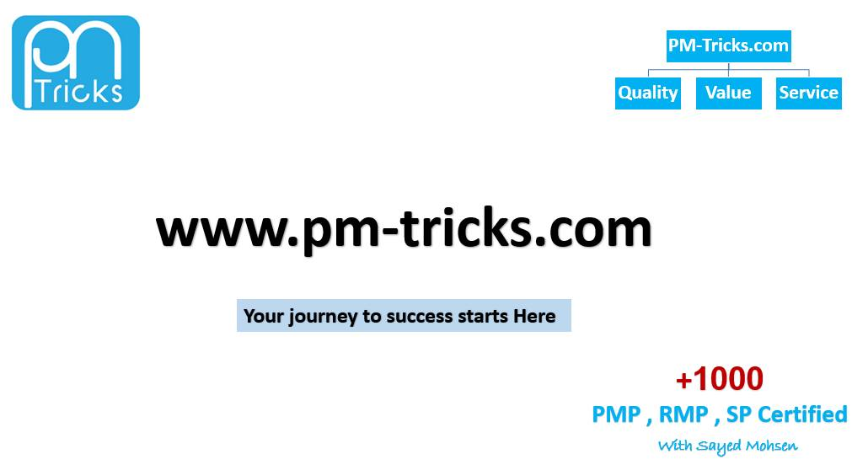

● رابط تحميل الجرين بوك
https://drive.google.com/open?id=19wdmZC2UXhE0BsSWbqV9-fT3m8rjdlrp

● رابط تحميل كتاب البمبوك الانجليزى + العربى
https://drive.google.com/open?id=1mago-RpPSkDazFiQtrngkNwTVhlGzzuu

● رابط تحميل ملف مهام مدير المشروع ( PMP Exam Outline )
https://drive.google.com/open?id=0B6MwFp30LMm1VTNTLVJ0ZXFLV1U

● رابط فيديو يوضح كيفية التسجيل لاختبار PMP وعمل الابلكيشن والدفع لاختبار وحجز الموعد
https://youtu.be/78sTe-ro_f8

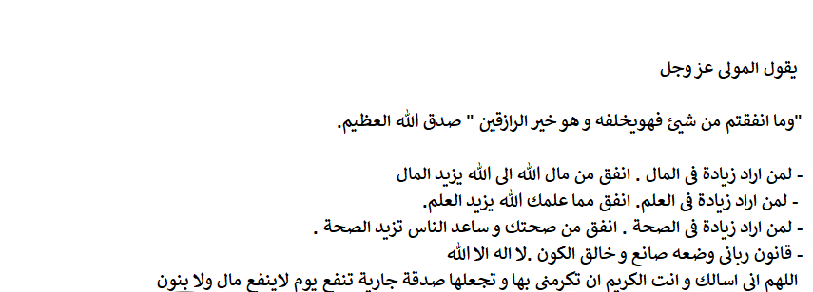

اخوكم . سيد محسن للتواصل عبر الواتساب : 00966554665714 ------------------------------------------------------- " واخيرا اسأل الله تعالى التوفيق لنا جميعا "

